2. SOAP APIスタブテストデータ作成手順
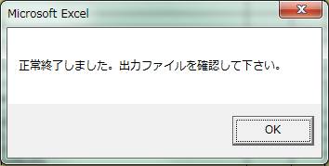
システム名 |  |  |  | ASWツアー内際共通 |  |  |  |  |  |  | ドキュメント名 | スタブテストデータ作成ガイド |  |  | フェーズ | 基本設計 | 版 | 1.0.0
設計書種別 |  |  |  | 2. SOAP APIスタブテストデータ作成手順 |  |  |  |  |  |  | ID | 0 | 名称 | 0 | 作成日 | 2016-09-30 | 作成者 | NSSOL 鈴木
 |  |  |  |  |  |  |  |  |  |  |  |  |  |  | 更新日 |  | 更新者

 | 2. SOAP APIスタブテストデータ作成手順

 |  | スタブテストデータ作成ツールを使用したSOAP APIスタブテストデータの作成手順を説明する。
 |  | 作成されるファイルは、XMLファイルである。

 |  | (1) スタブテストデータ入力項目
 |  |  | スタブテストデータ(SOAP API)Excelシートの入力項目について説明する。

 |  |  | ア. 定義情報の入力
(ア)

(イ)

(ウ)

(エ)
(オ)

 |  |  |  | (ア) API名
 |  |  |  |  | SOAP API名を入力する。（任意）

 |  |  |  | (イ) テンプレート
 |  |  |  |  | 接続先外部システムから提供されるレンスポンスサンプルを基にテンプレートを入力する。

①encoding属性
 |  |  |  |  | 入力例

②Headerタグ
 |  |  |  |  |  | <?xml version="1.0" encoding="utf-8"?>
 |  |  |  |  |  | <soapenv:Envelope xmlns:soapenv="http://schemas.xmlsoap.org/soap/envelope/" xmlns:sam="http://www.soapui.org/sample/">
 |  |  |  |  |  | <soapenv:Header/>
 |  |  |  |  |  | <soapenv:Body/>
③Bodyタグ
 |  |  |  |  |  | </soapenv:Envelope>

 |  |  |  |  |  |  | 内容
 |  |  |  |  | ① |  | encoding属性
 |  |  |  |  |  |  |  | 文字コード(utf-8 または shift_jis)を入力する。
 |  |  |  |  | ② |  | Headerタグ
 |  |  |  |  |  |  |  | Headerに出力したい項目がある場合はテンプレートに入力する。
 |  |  |  |  | ③ |  | Bodyタグ
 |  |  |  |  |  |  |  | Bodyタグ配下にレスポンスデータが出力される。

 |  |  |  | (ウ) 出力先ディレクトリ
 |  |  |  |  | スタブテストデータの出力先ディレクトリを入力する。

 |  |  |  | (エ) 要素名
 |  |  |  |  | 要素名(XML要素の名称)を入力する。

 |  |  |  |  | a. ネストする要素
 |  |  |  |  |  | ネストする要素は、親要素の１つ右側のセルに入力する。
 |  |  |  |  |  | 1～15階層まで指定することができる。

 |  |  |  |  |  | 入力例
 |  |  |  |  |  | addonKusekiShokai
 |  |  |  |  |  |  | pkCls
 |  |  |  |  |  |  | carrierCd
 |  |  |  |  |  |  | flightNo
 |  |  |  |  |  |  | deptAirportCd
 |  |  |  |  |  |  | arrvAirportCd
 |  |  |  |  |  |  | gDSPNRBookingClassJohoBeanList
 |  |  |  |  |  |  |  | GDSPNRBookingClassJohoBean
 |  |  |  |  |  |  |  |  | bookingClass
 |  |  |  |  |  |  |  |  | zaikosu

 |  |  |  |  |  | 出力イメージ

 |  |  |  |  |  |  | <addonKusekiShokai>
 |  |  |  |  |  |  |  | <pkCls>1</pkCls>
 |  |  |  |  |  |  |  | <carrierCd>NH</carrierCd>
 |  |  |  |  |  |  |  | <flightNo>0843</flightNo>
 |  |  |  |  |  |  |  | <deptAirportCd>HND</deptAirportCd>
 |  |  |  |  |  |  |  | <arrvAirportCd>SIN</arrvAirportCd>
 |  |  |  |  |  |  |  | <gDSPNRBookingClassJohoBeanList>
 |  |  |  |  |  |  |  |  | <GDSPNRBookingClassJohoBean>
 |  |  |  |  |  |  |  |  |  | <bookingClass>Y</bookingClass>
 |  |  |  |  |  |  |  |  |  | <zaikosu>10</zaikosu>
 |  |  |  |  |  |  |  |  | </GDSPNRBookingClassJohoBean>
 |  |  |  |  |  |  |  | </gDSPNRBookingClassJohoBeanList>
 |  |  |  |  |  |  | </addonKusekiShokai>

 |  |  |  |  | b. 繰り返しの要素
 |  |  |  |  |  | 繰り返しのある要素を増やしたい場合は、その要素を行ごとコピーして挿入する。

 |  |  |  |  |  | 入力例
 |  |  |  |  |  |  | (a) 増やしたい要素を行ごとコピーする。

 |  |  |  |  |  |  | (b) 増やしたい数分の行を挿入する。（下記イメージは２つ分の行を挿入している。）
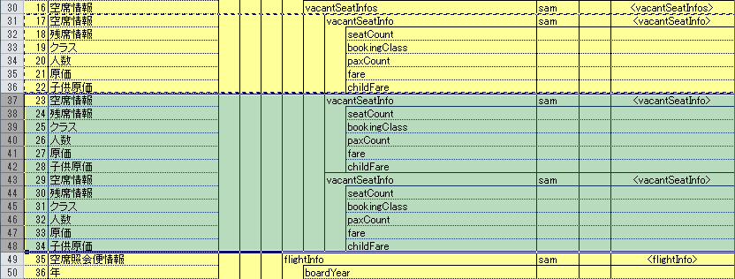

 |  |  |  | (オ) 修飾名
 |  |  |  |  | 要素の修飾名を入力する。
 |  |  |  |  | 修飾名がない場合はブランクとする。

 |  |  |  |  | 入力例

kokunaisenKusekiShokaiVO要素の修飾名に"sam"を入力

 |  |  |  |  | 出力イメージ

入力した修飾名のxmlns属性がないと
ファイル作成時にエラーとなる。
 |  |  |  |  |  | <?xml version="1.0" encoding="utf-8"?>
 |  |  |  |  |  | <soapenv:Envelope xmlns:soapenv="http://schemas.xmlsoap.org/soap/envelope/" xmlns:sam="http://www.soapui.org/sample/">
 |  |  |  |  |  | <soapenv:Header/>
 |  |  |  |  |  | <soapenv:Body>
 |  |  |  |  |  | <sam:kokunaisenKusekiShokaiVO>

kokunaisenKusekiShokaiVO要素の接頭辞に"sam"が出力される。
 |  |  |  |  |  |  |  | ～省略～

 |  |  | イ. テストデータの入力
(ア)
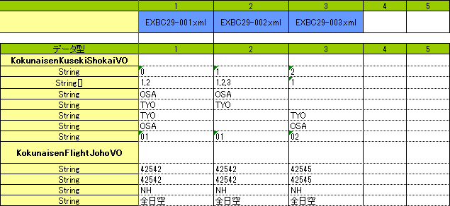
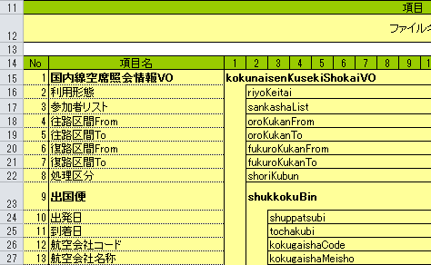

(イ)
 |  |  |  | (ア) ファイル名
 |  |  |  |  | スタブテストデータのファイル名を入力する。

 |  |  |  | (イ) テストデータ
 |  |  |  |  | 要素のコンテンツ(XML要素のコンテンツ)を入力する。

 |  |  |  |  | a. 親要素(子要素を持つ要素)を出力する場合
 |  |  |  |  |  | 親要素のコンテンツはブランクとする。

 |  |  |  |  |  | 入力例

 |  |  |  |  | b. 子要素(子要素を持たない要素)を出力する場合
 |  |  |  |  |  | 子要素のコンテンツを入力する。
 |  |  |  |  |  | コンテンツがブランクの場合は、空要素として出力される。

riyoKeitai要素のコンテンツがブランク
 |  |  |  |  |  | 入力例

 |  |  |  |  |  | 出力イメージ
riyoKeitai要素が空要素として出力される。
 |  |  |  |  |  |  | <kokunaisenKusekiShokaiVO>
 |  |  |  |  |  |  |  | <riyoKeitai/>
 |  |  |  |  |  |  |  | <sankashaList></sankashaList>
 |  |  |  |  |  |  |  | <oroKukanFrom></oroKukanFrom>

 |  |  |  |  | c. 親要素とその子要素を全て出力しない場合
 |  |  |  |  |  | 親要素のコンテンツに"-"(半角マイナス)を入力する。

 |  |  |  |  |  | 入力例
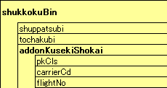
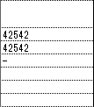
addonKusekiShokai要素のコンテンツに"-"を入力

 |  |  |  |  |  | 出力イメージ

addonKusekiShokai要素は出力されない。
 |  |  |  |  |  |  | <shukkokuBin>
 |  |  |  |  |  |  |  | <shuppatsubi>42542</shuppatsubi>
 |  |  |  |  |  |  |  | <tochakubi>42542</tochakubi>
 |  |  |  |  |  |  | </shukkokuBin>
 |  |  |  |  |  |  | <kikokuBin>
 |  |  |  |  |  |  |  | <shuppatsubi>42545</shuppatsubi>
 |  |  |  |  |  |  |  | <tochakubi>42545</tochakubi>
 |  |  |  |  |  |  | </kikokuBin>

 |  | (2) スタブテストデータ出力方法
 |  |  | スタブテストデータ作成ツールを使用したスタブテストデータの出力方法について説明する。

 |  |  | ア. スタブテストデータ作成ツール(Excelマクロブック)を開く

 |  |  | イ. スタブテストデータを入力したブックで[アドイン]タブ→[スタブテストデータ作成]→[XMLファイル出力]または[XMLファイル出力(全シート)]を実行する。

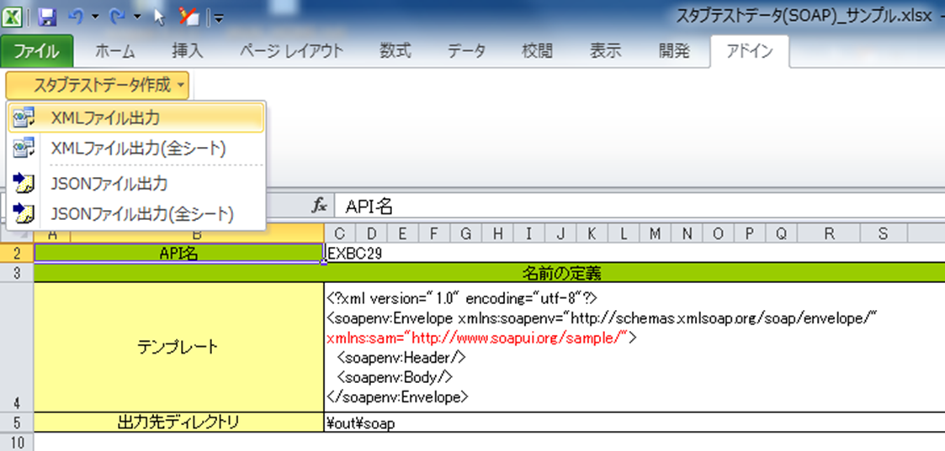

 |  |  | ウ. 出力処理が終わると、完了ダイアログが表示される。
 |  |  |  | XMLファイルは 2. -(1) -ア. -(ウ) で入力したディレクトリに出力される。

3. REST APIスタブテストデータ作成手順
システム名 |  |  |  | ASWツアー内際共通 |  |  |  | ドキュメント名 | スタブテストデータ作成ガイド |  |  | フェーズ | 基本設計 | 版 | 1.0.0
設計書種別 |  |  |  | 3. REST APIスタブテストデータ作成手順 |  |  |  | ID | 0 | 名称 | 0 | 作成日 | 2016-09-30 | 作成者 | NSSOL 鈴木
 |  |  |  |  |  |  |  |  |  |  |  | 更新日 |  | 更新者

 | 3. REST APIスタブテストデータ作成手順

 |  | スタブテストデータ作成ツールを使用したREST APIスタブテストデータの作成手順を説明する。
 |  | 作成されるファイルは、JSONファイルである。

 |  | (1) スタブテストデータ入力項目
 |  |  | スタブテストデータ(REST API)Excelシートの入力項目について説明する。

 |  |  | ア. 定義情報の入力
(ア)
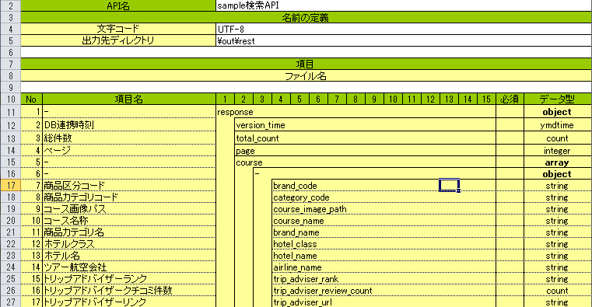
(イ)
(ウ)

(エ)
(オ)

 |  |  |  | (ア) API名
 |  |  |  |  | SOAP API名を入力する。（任意）

 |  |  |  | (イ) 文字コード
 |  |  |  |  | 作成するファイルの文字コード(utf-8 または shift_jis)を入力する。

 |  |  |  | (ウ) 出力先ディレクトリ
 |  |  |  |  | スタブテストデータの出力先ディレクトリを入力する。

 |  |  |  | (エ) 要素名
 |  |  |  |  | 要素名(JSONデータの名前)を入力する。

 |  |  |  |  | a. ネストする要素
 |  |  |  |  |  | ネストする要素は、親要素の１つ右側のセルに入力する。
 |  |  |  |  |  | 1～15階層まで指定することができる。

 |  |  |  |  |  | 入力例

 |  |  |  |  |  | 出力イメージ

 |  |  |  |  |  |  | {
 |  |  |  |  |  |  | "response": {
 |  |  |  |  |  |  | "version_time": "20160401100000",
 |  |  |  |  |  |  | "total_count": "10000",
 |  |  |  |  |  |  | "page": "1",
 |  |  |  |  |  |  | "course": [
 |  |  |  |  |  |  | {
 |  |  |  |  |  |  | "brand_code": "A",
 |  |  |  |  |  |  | "category_code": "ABC",
 |  |  |  |  |  |  | }
 |  |  |  |  |  |  | ]
 |  |  |  |  |  |  | }
 |  |  |  |  |  |  | }

 |  |  |  |  | b. 配列内の要素
 |  |  |  |  |  | 要素名に"-"(半角マイナス)を入力する。

配列：MajiMatCode内の要素
 |  |  |  |  |  | 入力例

 |  |  |  |  |  | 出力イメージ

配列：MajiMatCode内の要素名は出力されない。
 |  |  |  |  |  |  | "Response": {
 |  |  |  |  |  |  | "MajMatCode": [
 |  |  |  |  |  |  | "02",
 |  |  |  |  |  |  | "03",
 |  |  |  |  |  |  | "05",
 |  |  |  |  |  |  | "07",
 |  |  |  |  |  |  | "08",
 |  |  |  |  |  |  | ]
 |  |  |  |  |  |  | }

 |  |  |  |  |  | また、配列内の要素を増やしたい場合は、その要素を行ごとコピーして挿入する。

 |  |  |  |  |  | 入力例
 |  |  |  |  |  |  | (a) 増やしたい要素を行ごとコピーする。

 |  |  |  |  |  |  | (b) 増やしたい数分の行を挿入する。（下記イメージは２つ分の行を挿入している。）
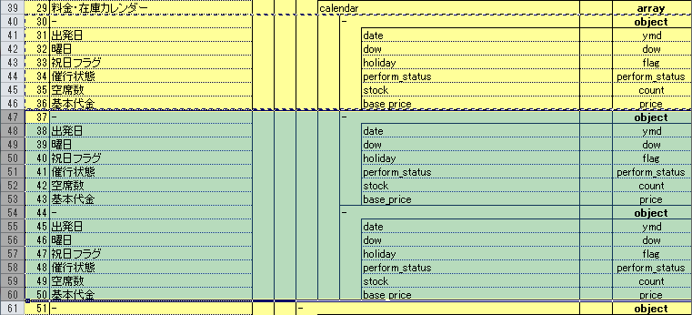

 |  |  |  | (オ) データ型
 |  |  |  |  | 出力する要素のデータ型を入力する。

 |  |  |  |  | a. オブジェクトを出力する場合
 |  |  |  |  |  | データ型に"object"を入力する。

response のデータ型に"object"を入力
 |  |  |  |  |  | 入力例

 |  |  |  |  |  | 出力イメージ

response がオブジェクトとして出力される。
 |  |  |  |  |  |  | {
 |  |  |  |  |  |  | "response": {
 |  |  |  |  |  |  | "version_time": "20160401100000",
 |  |  |  |  |  |  | "total_count": "10000",
 |  |  |  |  |  |  | "page": "1",
 |  |  |  |  |  |  | }
 |  |  |  |  |  |  | }

 |  |  |  |  | b. 配列を出力する場合
 |  |  |  |  |  | データ型に"array"を入力する。

MajiMatCodeのデータ型に"array"を入力
 |  |  |  |  |  | 入力例

 |  |  |  |  |  | 出力イメージ

MajiMatCode が配列として出力される。
 |  |  |  |  |  |  | "Response": {
 |  |  |  |  |  |  | "MajMatCode": [
 |  |  |  |  |  |  | "02",
 |  |  |  |  |  |  | "03",
 |  |  |  |  |  |  | "05",
 |  |  |  |  |  |  | "07",
 |  |  |  |  |  |  | "08",
 |  |  |  |  |  |  | ]
 |  |  |  |  |  |  | }

 |  |  | イ. テストデータの入力
(ア)

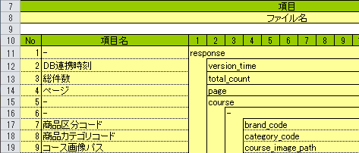
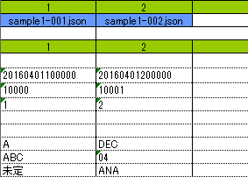

(イ)

 |  |  |  | (ア) ファイル名
 |  |  |  |  | スタブテストデータのファイル名を入力する。

 |  |  |  | (イ) テストデータ
 |  |  |  |  | 要素のデータ(JSONデータの値)を入力する。

 |  |  |  |  | a. オブジェクトを出力する場合
 |  |  |  |  |  | オブジェクトのデータはブランクとする。

 |  |  |  |  |  | 入力例

 |  |  |  |  | b. 配列を出力する場合
 |  |  |  |  |  | 配列のデータはブランクとする。

 |  |  |  |  |  | 入力例

 |  |  |  |  | c. 配列内の要素を出力する場合
 |  |  |  |  |  | 配列内の要素のデータを入力する。
 |  |  |  |  |  | データがブランクの行は出力対象外となる。

 |  |  |  |  |  | 入力例

MajiMatCode 配列内の要素

データがブランクの行

 |  |  |  |  |  | 出力イメージ

データがブランクの行は出力されない。
 |  |  |  |  |  |  | "MajMatCode": [
 |  |  |  |  |  |  | "07",
 |  |  |  |  |  |  | "08",
 |  |  |  |  |  |  | "10"
 |  |  |  |  |  |  | ]

 |  |  |  |  | d. その他の要素
 |  |  |  |  |  | 要素のデータを入力する。
 |  |  |  |  |  | データがブランクの場合は空文字列("")として出力される。

 |  |  |  |  |  | 入力例

category_code のデータがブランク

 |  |  |  |  |  | 出力イメージ

 |  |  |  |  |  |  | "course": [
 |  |  |  |  |  |  | {
 |  |  |  |  |  |  | "brand_code": "BDC",
 |  |  |  |  |  |  | "category_code": ""
 |  |  |  |  |  |  | }
category_code のデータが空文字列で出力される。
 |  |  |  |  |  |  | ]

 |  | (2) スタブテストデータ出力方法
 |  |  | スタブテストデータ作成ツールを使用したスタブテストデータの出力方法について説明する。

 |  |  | ア. スタブテストデータ作成ツール(Excelマクロブック)を開く

 |  |  | イ. スタブテストデータを入力したブックで[アドイン]タブ→[スタブテストデータ作成]→[JSONファイル出力]または[JSONファイル出力(全シート)]を実行する。

 |  |  | ウ. 出力処理が終わると、完了ダイアログが表示される。
 |  |  |  | JSONファイルは 3. -(1) -ア. -(ウ) で入力したディレクトリに出力される。

